2024_data
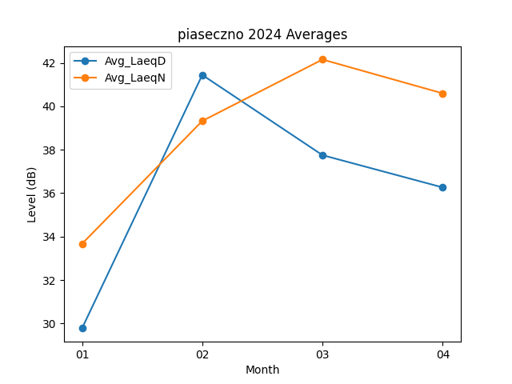
Month | Avg_LaeqD | Avg_LaeqN
01 | 29.777419355 | 33.667741935
02 | 41.44137931 | 39.324137931
03 | 37.748387097 | 42.151612903
04 | 36.263333333 | 40.593333333

